お小遣い一覧画面(画面)
※「きょうなにした」ボタンは
両親側では非表示
おこずかいのいちらん

 | きょうなにした |  | おねだり |  | けんさく

 | おねだりせいこうまであと 90ごおるど

 | ひにち | めいしょー |  | ねだん |  | しょうにん
 | 2018-04-01 | テストで100てん |  | 10ごおるど |  | おっけー
 | 2018-04-01 | まらそん１かい |  | 1しるばあ |  | おっけー
 | 2018-03-01 | テストで90てん |  | 5ごおるど |  | おっけー
 |  |  |  |  |  |  | 仮想通貨の分類
 |  |  |  |  |  |  |  | ごおるど：勉強のジャンル
 |  |  |  |  |  |  |  | しるばあ：運動のジャンル
 |  |  |  |  |  |  |  | ぶろんず：お手伝いのジャンル

お小遣い登録画面
おこずかいのとうろく |  |  |  |  |  |  |  |  |  | おこずかいのとうろく

 | めいしょー |  |  | テストで100てん |  |  | ▼ |  |  |  | めいしょー |  |  | テストで100てん |  | ▼

 | ねだん |  | 10ごおるど |  |  |  |  |  |  |  | ねだん |  | 10ごおるど

 | せつめい |  |  |  |  |  |  |  |  |  | せつめい
 | おとうさん |  |  |  |  |  |  |  |  |  | おとうさん
 | きょうは算数のテストで |  |  |  |  |  |  |  |  |  | きょうは算数のテストで
 | 100点取ったよ |  |  |  |  |  |  |  |  |  | 100点取ったよ
 | 分数だったけどむずかしくなかったよ。 |  |  |  |  |  |  |  |  |  | 分数だったけどむずかしくなかったよ。

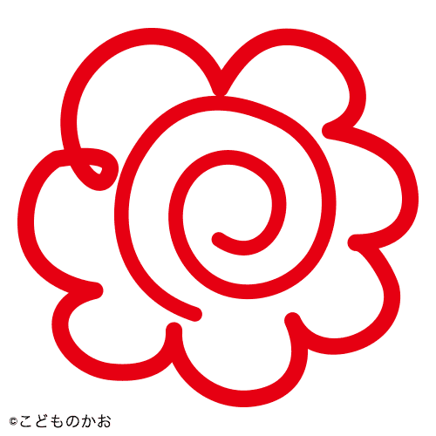
 |  |  |  |  |  | 良いねを親がおすと |  |  |  |  | ●すごいね
 |  |  |  |  |  | はなまるマーク |  |  |  |  | 〇いいね
 |  |  |  |  |  | （画面いっぱいに） |  |  |  |  | 〇がんばりましょう
 |  |  |  |  |  |  |  |  |  |  | 〇だいじょうぶか

 | しゃしん |  |  |  |  |  |  |  |  |  | しゃしん
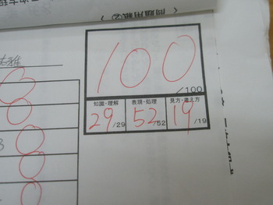
①承認or却下時に
内容をspa jam用のアカウントにツイートする。
使用者の名前と
「ひにち」
「めいしょー」
「せつめい」
「おへんじ」

 |  |  |  |  |  |  |  | ※←ダミーで
 |  |  |  |  |  |  |  |  | 固定で貼り付けるから
 |  |  |  |  |  |  |  |  | 実装不要

 |  | しゃしん |  |  | きょうこれした |  |  |  |  |  |  | きゃっか |  |  | しょうにん

 |  | ↑ダミー

 |  |  |  | ― 子供側 － |  |  |  |  |  |  |  |  |  | ― 両親側 －

おねだり登録画面
おねだりのとうろく

 | ほしいもの |  | プレステ４

 | せつめい
 | みんながもっててうらやましかったの
 | おとうさん買って

②おねだり時に
内容をspa jam用のアカウントにツイートする。
使用者の名前と
相手の名前
「ほしいもの」
「せつめい」
「これ」
「いくらで」

 | これ
 | https://item.rakuten.co.jp/akindo/cuh-2100bb01/

 | いくらで |  | 100ごおるど

 |  | おねだり |  | かったよ

 | HTML画面のみ

おこずかい交換画面
おこずかいのこうかん

 |  |  |  |  | ふるふる

 | あげるおともだち
 | 〇 | けんちゃん
 | 〇 | かとちゃん
 | ● | よしこちゃん

 | めいしょー |  |  | しるばあ

 | かず |  | 1
③交換時に
内容をspa jam用のアカウントにツイートする。
使用者の名前と
相手の名前
「めいしょー」
「かず」
 |  |  |  |  | あげる

